Sheet1
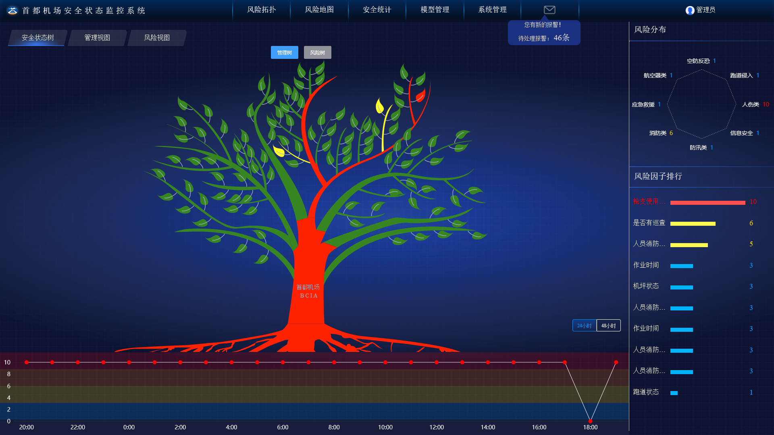
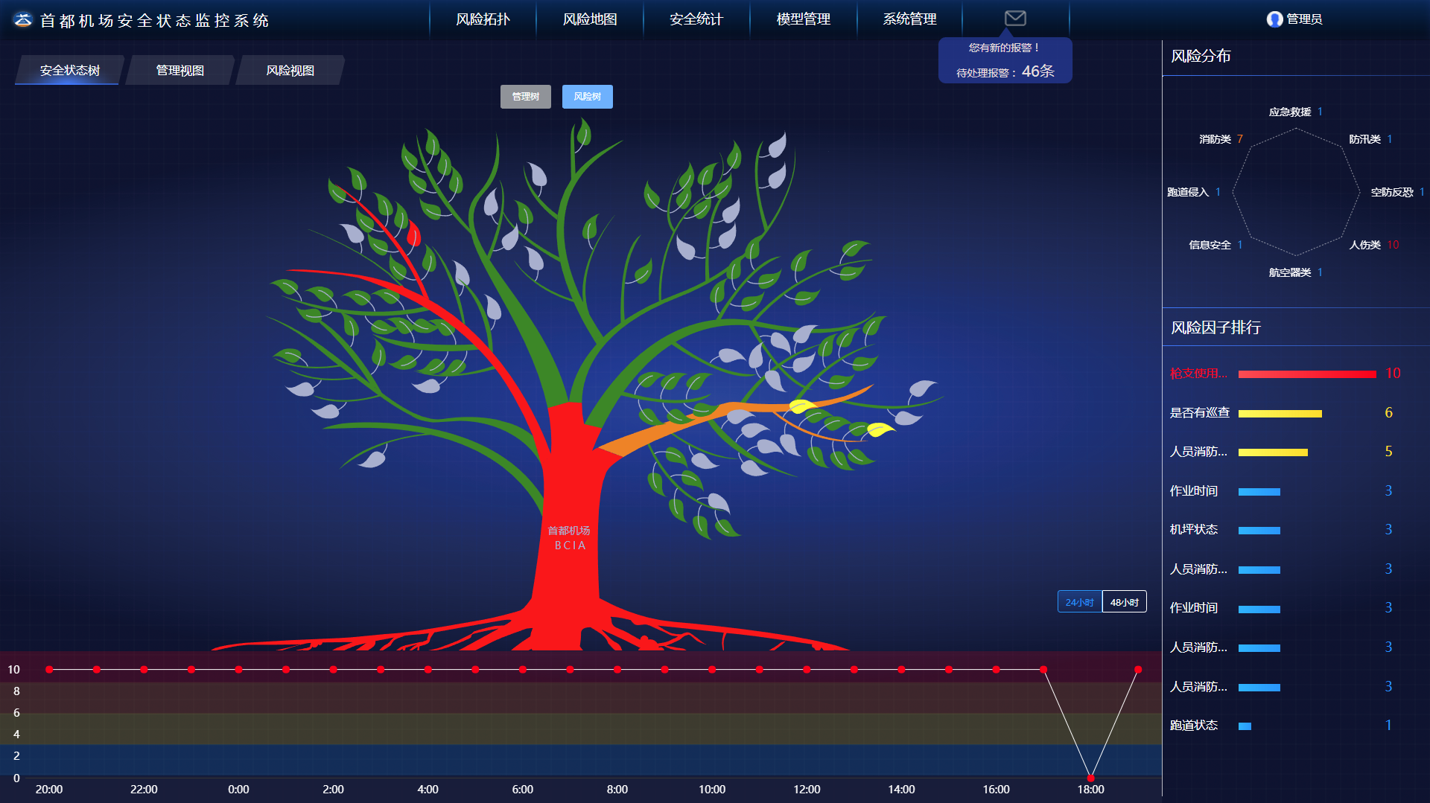
序号 | 文件名 | 修改说明 | 备注
1 | 新增Tree文件(modules/risk/Tree)及子文件 | 路径：modules/risk/Tree
2 | 修改RiskTop.vue为了布局树图 | 路径：modules/risk/riskTop/RiskTop.vue
3 | 修改Header.vue | header标题切换，树图默认显示为第一个
4 | riskDistrbuteCharts.vue | 解决雷达图“0”值不显示问题

